Master動作チェック_タイトル
「MazeCube-メイズキューブ-」 Master版 動作仕様項目 Ｎｏ．01

 | シーン:タイトル

 | 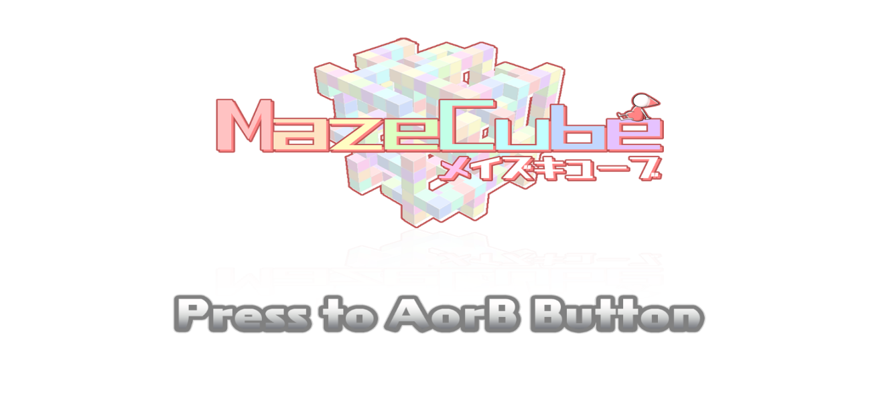

 | 確認項目： |  | ｃｈｋ
 | 1 | タイトルロゴ及びインフォメーションが描画されている
 | 2 | AまたはBボタンを押したらシーンチェンジ＞インゲーム
 | 3
 | 4
 | 5
 | 6
 | 7
 | 8
 | 9
 | 10
 | 11

チェック：

Master動作チェック_セレクト
「MazeCube-メイズキューブ-」 Master版 動作仕様項目 Ｎｏ．02

 | シーン:セレクト

 | 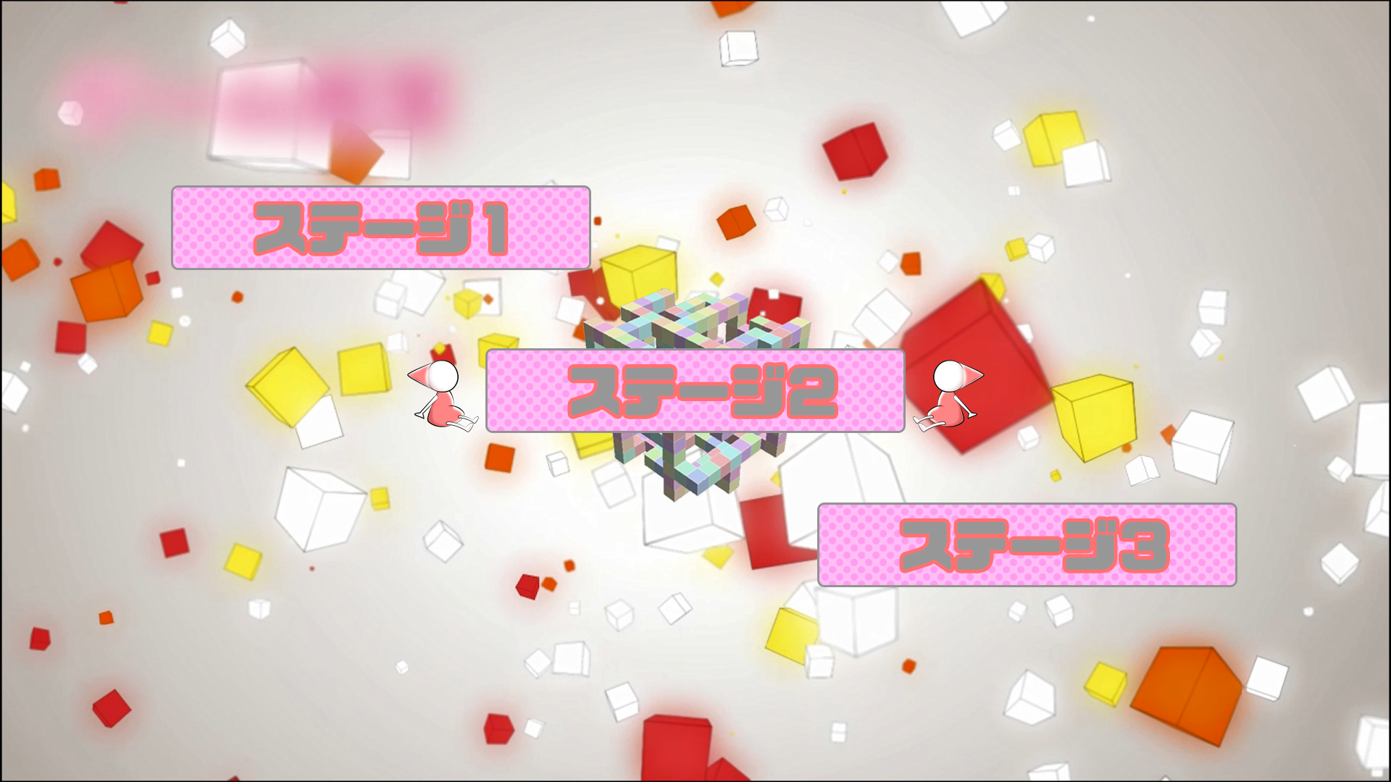

 | 確認項目： |  | ｃｈｋ
 | 1 | 各ステージUIが表示されている
 | 2 | パッドのスティック操作でステージの選択ができる
 | 3 | 選択されているUI及びバックが拡大される
 | 4 | Aボタンを押すことで選択中のステージに移動できる
 | 5 | ステージ2、3は移動できない
 | 6 | ステージのバックにそのステージ全体が表示されている
 | 7
 | 8
 | 9
 | 10
 | 11

チェック：

Master動作チェック_リザルト
「MazeCube-メイズキューブ-」 Master版 動作仕様項目 Ｎｏ．04

 | シーン:リザルト

 | 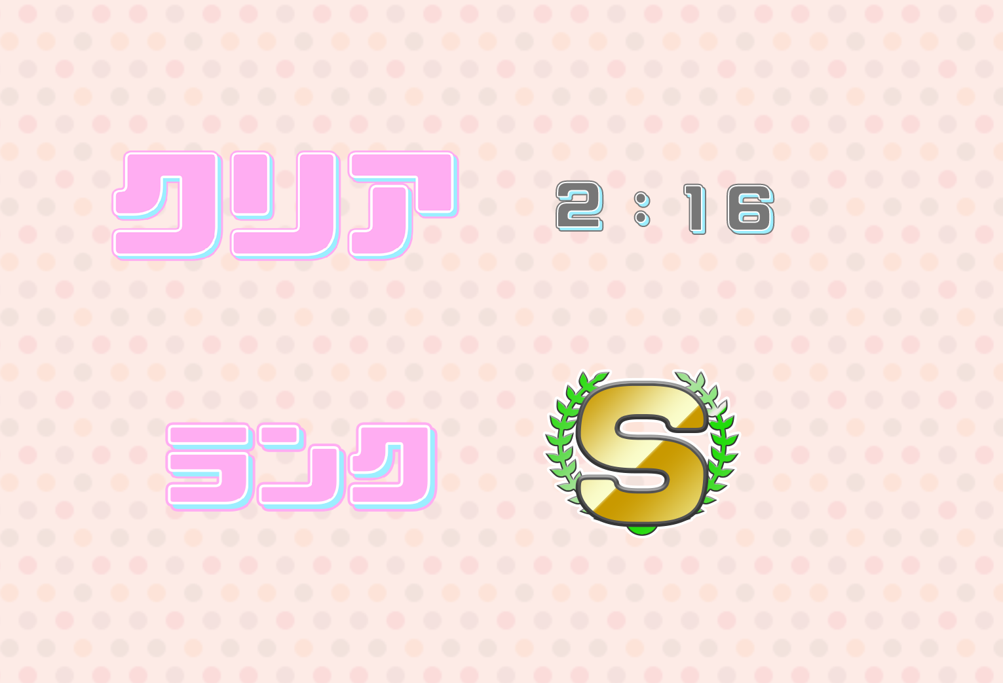

 | 確認項目： |  | ｃｈｋ
 | 1 | クリアorオーバー時にUIの表示
 | 2 | Aボタンでタイトルに戻る
 | 3
 | 4
 | 5
 | 6
 | 7
 | 8
 | 9
 | 10
 | 11

チェック：

